学習内容
制御フローとコード構造（for文とbreak文とcontinue文）

 | 例えば、some_listというリストの中身をwhile文を使って出力するとすると。

 | 上記のようになる。
 | ここで、for文を用いて記述すると。

 | このように簡略化させることができる。
 | some_listの最初の値から順にiに代入されている状態である。
 | このように反復させる処理をイテレーターと呼び、inを使うことで表現することができ、
 | 自分でインデックス0から最後までの指定を行わなくてもよい。

 | また、このように文字列を使っても分けて表示することができる。

 | 配列も同様に出力することができる。

 | また、途中処理としてibreak文を使用することができる。
 | ここでは、wordがnameとなったらbreakして処理を中断してくださいという意味となる。

 | また、

 | breakをcontinueと書き換えると、wordがnameとなってた時、今のループを無視して次のループに
 | 進んで下さいという意味となる。

制御フローとコード構造（for else文）

 | 前チャプターでやったようにfor文でリストの中身を表示させるプログラムに、
 | else文を付けることでfor文で出力が終わった後にI eat allと表示させることができる。

 | また、while文の時と同じようにbreak文を途中で挟むと。

 | break文を実行した後はそれ以降のプロブラムは実行されずに終了されました。

制御フローとコード構造（range関数）

 | forループと一緒にrange関数というものがよく使われます。

 | 例えば、０から9までの数字を出力したいとき。
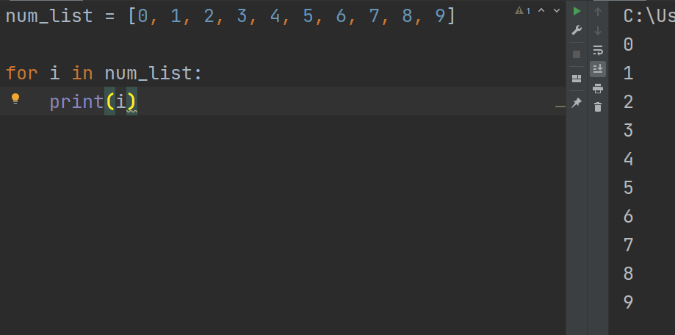

 | 今までは、自前でリストを準備してそれをfor文で実行して表示させていましたが、



 | range関数を用いて0から9からの表示を行うことができました

 | また、引数の設定として、上記のように記述すると、2から始めて０から10個めの数まで3つ飛ばしに
 | 表示してくださいという意味となります。

 | また、別の使い方として、



 | 10回for文の中身を実行したいときはこのように記述することができる。

 | また、可読性という意味で、

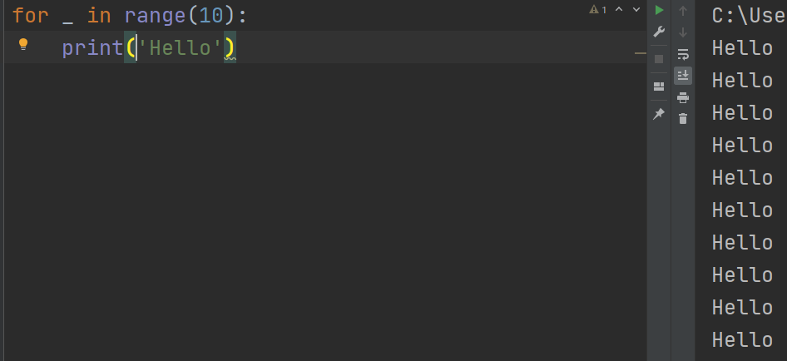

 | 先ほどまで、iとしていたところに＿（アンダースコア）を用いることで、
 | このプログラムではrange関数で取得した数字を以下のプログラムで使用していないことを
 | 明示的に表現することができる。

制御フローとコード構造（enumerate関数）

 | 以下のようにリストの中身を表示させます。

 | このように表示させたとき、表示の内容としてインデックスが欲しいとなったときに
 | プログラムを組んで表示させるとすると、

 | このように書けると思います。

 | ここで、enumerate関数を用いて表現すると。

 | 上記のように書くことができます。

 | for文に条件に書かれた最初の変数にインデックスを次の変数にその内容を代入してくれます。

制御フローとコード構造（zip関数）

 | このように3つのリストの中身をインデックスを連動させて表示させたいとします。

 | この状態だと、iが多すぎて少し見にくいと思います。
 | ここでzip関数を用いることできれいに書くことができます。

 | このように変数を宣言し、それぞれのリストの0番目から順に代入して表示させることができます。
 | 直感的に表示されるであろう内容が分かるようになる。

制御フローとコード構造（辞書をfor文で処理する）

 | 上記のようにｖには辞書のキーだけが入っているのが分かります。
 | ここで、itemsメソッドを使うと。

 | ｋに辞書のキーが、ｖにはそのキーに対応したvalueがはいいています。

 | d.items()の中身を確認してみると、
 | タプルの形でキーとバリューが入っているので、前回までに学習したアンパッキングが行われている
 | 事が分かる。

制御フローとコード構造（関数定義）

 | 関数としてdefでsay_somethingを定義します。

 | 呼び出す場合はsay_something（）と書き呼び出します。

 | また、上記のように先に関数を呼び出すと、まだsay_something（）という関数が定義されていませんよ
 | としてエラーが返ってきます。

 | また、この定義したsay_somethingのタイプは何なのか確認してみると。

 | functionとなっており、これもfunctionという型の一種なので、

 | 半数に入れて実行することもできます。

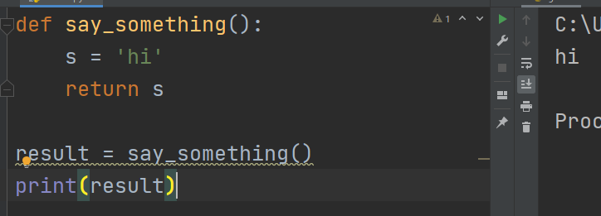

 | また、関数を実行して返り値を受け取りたいときには上記のようにreturnで返す内容を指定して

 | その結果を変数に代入して表示させることもできる。

 | 逆に関数に引数を渡して実行させることもできる。
 | 上記では、colorという変数に'red'を代入してそれを表示させる事ができた。

 | もう少し引数について確認すると、redの時はtomatoと返す、greenの時はgreen pepper と返す
 | それ以外はI don't ｋｎｏｗと返す。
 | という関数とすると、

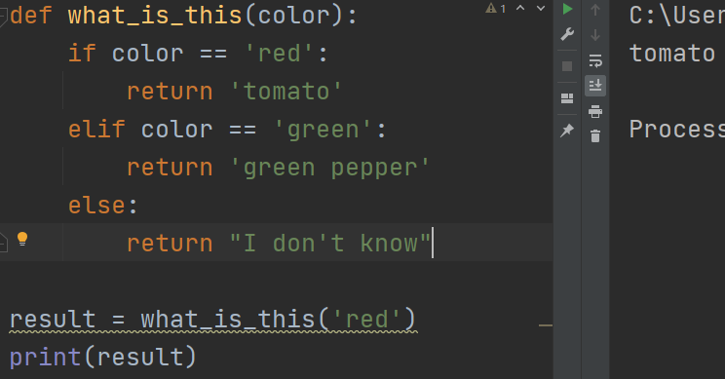

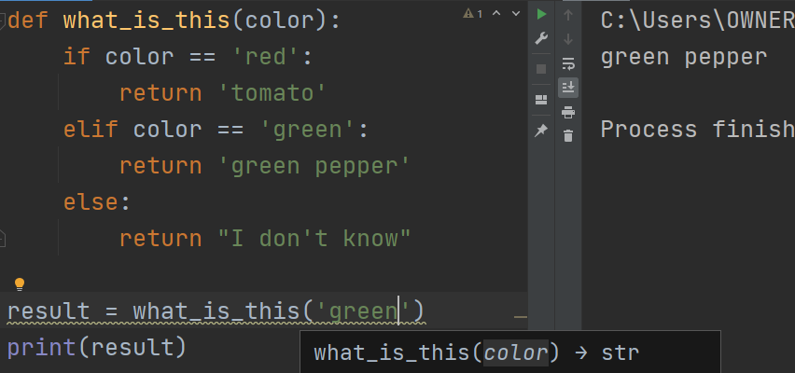

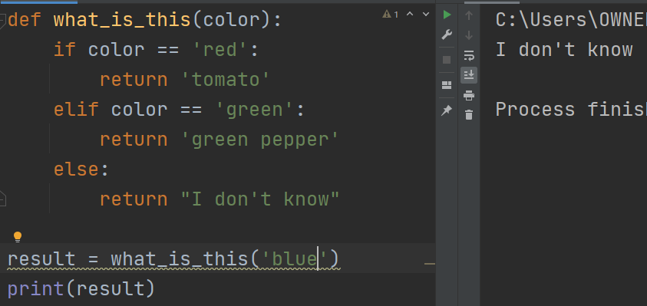

 | このように、if文を使った内容などを何回も呼び出すことを行いたい場合、毎回コード内に書くのではなく、
 | functionに入れて関数化させるとコード自体の読みやすさや書く手間も削減することができる。

制御フローとコード構造（関数の引数と返り値の宣言）

 | 引数や返り値について、明示的に変数の型を宣言することができます。

 | この時、a,bはint型であるといえます。
 | しかし、

 | 関数を呼び出すときの引数として文字列を入力すると
 | 答えとしてabと返ってきてしましました。

 | プログラムを読む人にとってはこれはint型なんだなということを伝えることができますが、
 | 実際にPythonで実行しても間違った型の値を代入してもエラーとして返っては来ません。
 | ここは気を付ける点である。

 | 最後に、

 | 今回は、for文での詳しい内容と、それにまつわる関数と自分で宣言する関数について学習をした。
 | 内容的にはまだまだ簡単なところではあるが、一つ一つはPythonを扱う上で大事な内容となって
 | くるため、着実に学習を進めていこうと思いました。

